Sheet1
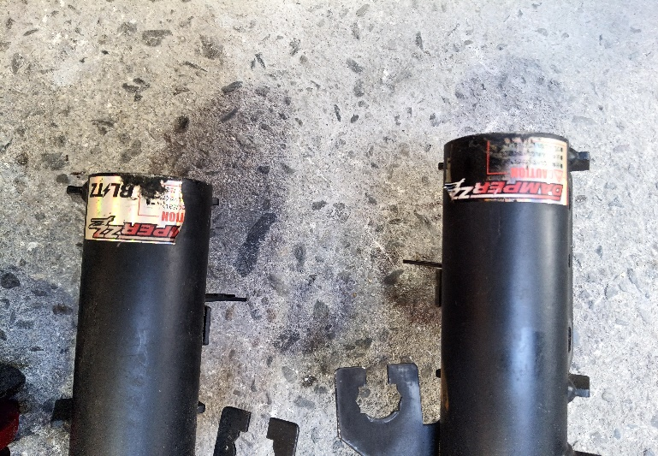
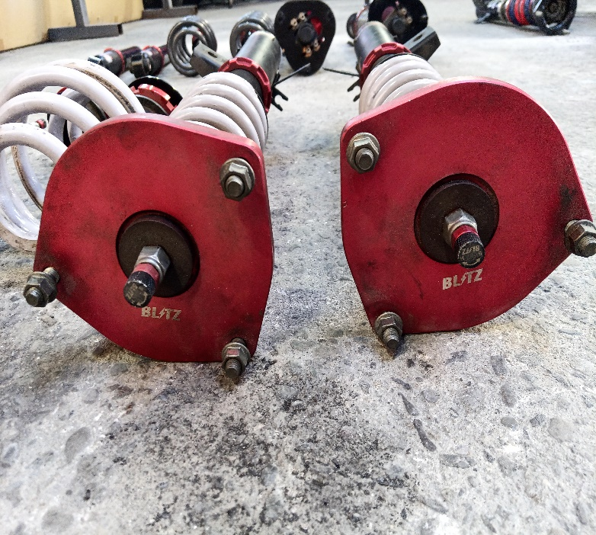
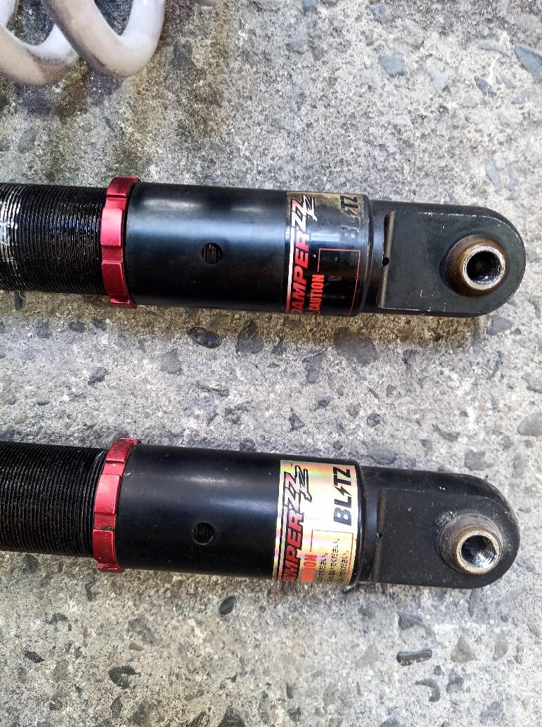
LIST SPARE PART

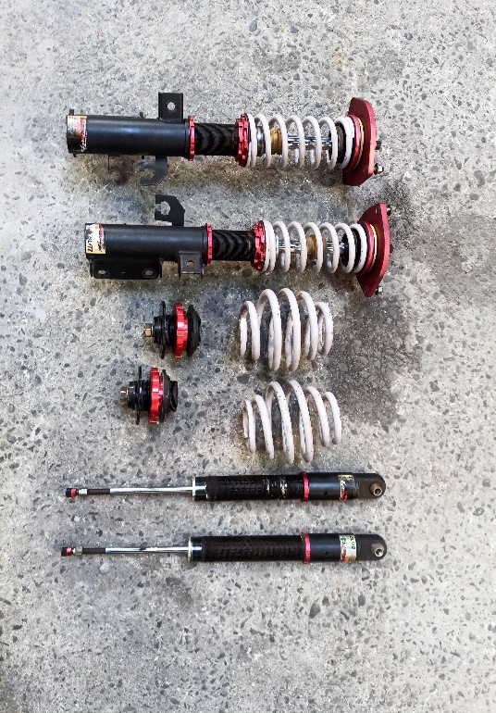
NO | GAMBAR | DESKRIPSI | HARGA
1 |  | Brand product: Blitz | 25000
 |  | Serena FC26
 |  | Oil more nashi
 |  | sesuai dengan foto
 |  | ada kizu]

 |  | 車高調 Blitz

